战力计算
战力计算思维导图

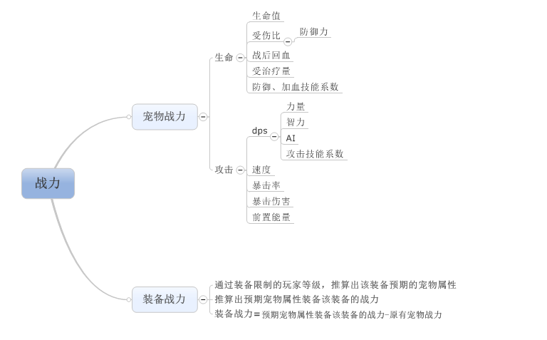

宠物战力计算
 | 计算思路
 |  | 若角色A可以战胜角色B，则易得：

 |  | 即A在B之前杀死了对方，将上式变形可得：

 |  | 当上式满足时，角色A一定可以战胜角色B，反之亦然，因而战斗力的最基础形式即为：

 |  | 将战力拆分为属性带来的战力提升与技能带来的战力提升
 |  |  | 其中属性带来的战力提升为宠物自身属性带来的战力
 |  |  | 技能带来的战力提升为宠物技能系数，技能等级，AI带来的战力

 | 属性带来的战力提升HP，DPS的影响因素：
 |  | HP
 |  |  | 体力
 |  |  | 受伤比：通过防御力计算出
 |  |  | 受治疗量加成

 |  | DPS
 |  |  | 力量
 |  |  | 智力
 |  |  | 速度
 |  |  | 暴击率
 |  |  | 暴击伤害
 |  |  | 前置能量
 |  | 计算公式
 |  |  | HP= | （K1*体力）/受伤比*（1+受治疗量加成*0.33）
 |  |  | DPS= | （k2*智力+K3*力量）/2*速度*（暴击率*（暴击伤害+1）+（1-暴击率）*1）*（1+前置能量/100/对局大招次数（3左右））

 |  |  | 属性带来的战力提升= |  | HP*DPS/K（lv）

 |  |  | 全局变量
 |  |  |  | n1，n2，n3
 |  |  |  |  | n1~n3表示一级，二级属性之间的转换关系（具体定义见后）

 |  |  |  | 对局大招次数
 |  |  |  |  | 表示每只怪物在对局释放大招的分布，用于调控前置技能多增长的能量对于大招增益的影响

 |  |  |  | K(lv)
 |  |  |  |  | 调整战力数量级（5位以内），需要根据宠物基础属性的成长的量级调整k具体的取值，与宠物等级相关

 |  | 各属性计算方式

 |  |  | 计算方式
 |  |  |  | 具体计算方法见怪物属性配置及伤害公式 属性说明分页
 |  |  |  | 进对局后属性不计算在内，只计算进对局前属性

 |  |  |  | 参数1(k1) |  | 参数2(k2) |  | 参数3(k3) |  | 参数4(k4) | 参数5(k5) | 参数6(k6)
 |  |  | 体力 | 怪物本身体力 |  | 怪物升星附加体力 |  | 装备本身附加体力 |  | 装备强化附加体力 | 装备进阶附加体力 | 装备镶嵌附加体力
 |  |  | 具体K表示
 |  |  |  | n1：每点体力对生命值带来的加成

 |  |  |  | 参数1(k1) |  | 参数2(k2) |  | 参数3(k3) |  | 参数4(k4) | 参数5(k5) | 参数6(k6)
 |  |  | 智力 | 怪物本身智力 |  | 怪物升星附加智力 |  | 装备本身附加智力 |  | 装备强化附加智力 | 装备进阶附加智力 | 装备镶嵌附加智力
 |  |  | 具体K表示
 |  |  |  | n2：每点智力对魔法攻击力带来的加成

 |  |  |  | 参数1(k1) |  | 参数2(k2) |  | 参数3(k3) |  | 参数4(k4) | 参数5(k5) | 参数6(k6)
 |  |  | 力量 | 怪物本身力量 |  | 怪物升星附加力量 |  | 装备本身附加力量 |  | 装备强化附加力量 | 装备进阶附加力量 | 装备镶嵌附加力量
 |  |  | 具体K表示
 |  |  |  | n3：每点力量对物理攻击力带来的加成

 |  |  |  | 参数1(k1) |  | 参数2(k2) |  | 参数3(k3) |  | 参数4(k4) | 参数5(k5) | 参数6(k6)
 |  |  | 防御力 | 怪物本身防御力 |  | 怪物升星附加防御力 |  | 装备本身附加防御力 |  | 装备强化附加防御力 | 装备进阶附加防御力 | 装备镶嵌附加防御力
 |  |  | 受伤比计算
 |  |  |  | 受伤比=max(1/(1+防御力/I(lv)),25%)
 |  |  |  | 其中lv为怪物等级，I（lv）具体公式待定义

 |  |  |  | 参数1(k1) |  | 参数2(k2) |  | 参数3(k3) |  | 参数4(k4) | 参数5(k5) | 参数6(k6)
 |  |  | 速度 | 怪物本身速度 |  | 怪物升星附加速度 |  | 装备本身附加速度 |  | 装备强化附加速度 | 装备进阶附加速度 | 装备镶嵌附加速度

 |  |  |  | 参数1(k1) |  | 参数2(k2) |  | 参数3(k3) |  | 参数4(k4) | 参数5(k5) | 参数6(k6)
 |  |  | 暴击率 | 固有暴击率 |  |  |  |  |  |  |  | 装备镶嵌附加暴击率

 |  |  |  | 参数1(k1) |  | 参数2(k2) |  | 参数3(k3) |  | 参数4(k4) | 参数5(k5) | 参数6(k6)
 |  |  | 暴击伤害 | 固有暴击伤害 |  |  |  |  |  |  |  | 装备镶嵌附加暴击伤害

 |  |  |  | 参数1(k1) |  | 参数2(k2) |  | 参数3(k3) |  | 参数4(k4) | 参数5(k5) | 参数6(k6)
 |  |  | 受治疗量加成 |  |  |  |  |  |  |  |  | 装备镶嵌附加受治疗量加成

 |  |  |  | 参数1(k1) |  | 参数2(k2) |  | 参数3(k3) |  | 参数4(k4) | 参数5(k5) | 参数6(k6)
 |  |  | 前置能量 |  |  |  |  |  |  |  |  | 装备镶嵌附加前置能量

 | 技能带来的战力提升
 |  | 针对每一个AI，每提升一个技能为固定的战力提升，具体每个技能战力提升为
 |  |  | 目前属性带来的战力提升与技能带来战力提升的比例为 |  |  |  |  | 1.51 | ： | 2.63
 |  |  | 可以通过100级的标准属性提升战力推出技能提升总战力（相当于以100级技能战力提升作为标准）
 |  |  |  | 再通过技能层战力分配出大招战力与被动战力
 |  |  |  |  | 普通技能提升战力*大招系数*被动系数=技能提升总战力
 |  |  |  |  | 目前公式中 |  | 大招系数 | 1.20
 |  |  |  |  |  |  | 被动系数 | 1.10
 |  |  |  |  | 普通技能提升战力= |  | 技能提升总战力/（大招系数*被动系数）
 |  |  |  |  | 大招所占技能战力= |  | （技能提升总战力-普通技能提升战力）*（大招系数-1）/(大招系数+被动系数-2)
 |  |  |  |  | 被动所占技能战力= |  | （技能提升总战力-普通技能提升战力）*（被动系数-1）/(大招系数+被动系数-2)
 |  |  |  |  | 大招升级提升比例 |  | 系数待定
 |  |  |  |  |  | 大招基础提升战力=大招所占技能战力*（1-大招升级提升比例）
 |  |  |  |  |  | 大招每级提升战力=大招所占技能战力*大招升级提升比例/99
 |  |  |  |  | 普通技能升级提升比例 |  | 系数待定
 |  |  |  |  |  |  | 需要通过不同的AI修正不同的提升比例，即不同种类的AI对应的提升比例不同 |  |  |  |  |  | 问题：dot技能是否放入法术技能而不算是buff技能
 |  |  |  |  |  | 普通技能基础提升战力=普通技能提升战力*（1-普通技能升级提升比例）
 |  |  |  |  |  | 普通技能每级提升战力=普通技能提升战力*普通技能升级提升比例/(99*（宠物拥有技能权重总值-防御权重-buff权重（若拥有技能为dot则不用减去）））
 |  |  |  |  |  | 不同技能每级提升战力=普通技能每级提升战力*宠物该技能权重

 | 总战力=
 |  | 属性带来的战力提升+被动所占技能战力+大招基础提升战力+大招每级提升战力*大招等级+普通技能基础提升战力+物理技能每级提升战力*物理技能等级+法术技能每级提升战力*法术技能等级+dot技能每级提升战力*dot技能等级

参考
在纯粹的乘法公式体系下，所有的战斗属性都可以被等效成攻击和血量。在此，令考虑攻击、暴击、攻速等属性后的单位时间伤害为等效攻击。同理，等效血量即为考虑生命、护甲、闪避等属性后的角色生存能力。下面以一个基于乘法公式的战斗模型为例来介绍乘法公式下的战斗力计算及其“绝对性”。
设玩家有攻击Atk、暴击Crt、血量Hp、护甲Arm四种属性，战斗逻辑是每秒攻击一次，先根据暴击率判断是否暴击，进而得到最终伤害，再根据对方护甲减伤比将最终伤害减少成实际伤害，最后将对方血量扣除实际伤害。
常见的暴击率CrtRatio和护甲减伤比ArmRatio公式如下：
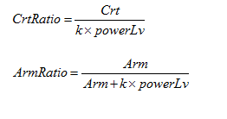

其中k为一个常数，powerLv是根据等级得到的一个等级修正系数。
当时间足够长时，暴击实际就是将攻击力提升一个固定的百分比，令暴击伤害为150%，则等效攻击EqAtk为：

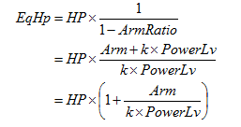
另一方面，护甲减伤比实际是将血量增加了一部分，则等效血量Hp为：

由上可得，此模型的战斗力为：

在打木桩的情况下，此式即为角色的“绝对战斗力”，谁由此式计算的值大，谁就一定能获胜。这得益于乘法公式中的防御类属性（如护甲）可以被准确的换算成等效生命，而不用考虑其与攻击类属性的关系，进而避免了减法公式中需要给定一个参考护甲值的问题。
注意，上式计算的实际上是同等级情况下的战斗力，如果双方具有等级差，powerLv需要做相应的替换，这样才能够得出准确战斗力。在具体工作中，往往只计算同等级的战斗力作为该等级战斗力标准数值，但在做成长比较等跨级战斗力比较时，应记住这种比较是近似的而不是准确的。
另外，由上式易得，四种属性与战斗力都是线性关系，这是乘法公式与减法公式最重要的区别之一，也是乘法公式的两种常见具体形式的设计初衷：

